Fiche principale
Évaluation technique |  |  |  |  |  | Evaluateur |  |  |  |  |  |  | Date
Dept Equipe |  |  |  |  |  | Niveau |  |  |  | Nombre de Victime
Phase 1 : Priorités initiales
Approche d’équipe initiale |  |  |  |  |  |  |  |  | Contrôle des risques
1. Sécurité des lieux |  |  | 2. Protection incendie |  |  | 3. Approche sécuritaire |  |  | 4. Contrôle ou atténuation du ou des risque(s) véhicule |  |  |  |  | 5. Contrôle ou atténuation du risque scène
0 | 3 | 5 | 0 | 3 | 5 | 0 | 3 | 5 | 0 | 5 |  | 10 |  | 0 | 5 |  | 10
Stabilisation |  |  |  |  |  |  |  |  |  |  |  | Accès des patients
6. Stabilisation primaire |  |  |  | 7. Stabilisation secondaire |  |  |  | 8. Contrôles de la stabilisation/levage |  |  |  | 9. Accès initial approprié |  |  | 10. Accès initial sans délai
0 | 5 | 10 | 15 | 0 | 5 | 10 | 15 | 0 | 5 | 10 | 15 | 0 | 5 | 10 | 0 | 5 | 10
Accès des patients |  |  |  |  | Communication
11. Espace intérieur initial créé |  |  |  |  | 12. Avec le chef d'équipe |  |  |  |  | 13. Avec l'équipe technique |  |  |  | 14. Avec les secouristes
0 | 5 |  | 10 |  | 0 |  | 3 | 5 |  | 0 | 3 | 5 |  | 0 | 3 | 5
Stabilisation |  |  | Temps: 1º / 2º /
Accès patients |  |  | Temps: /

Phase 2: Plans
Préparation du véhicule |  |  |  |  |  | Opérations
15. Gestion du verre |  |  | 16. Dégarnissage |  |  | 17. Sélection et manipulation des outils |  |  |  | 18. Techniques appropriées |  |  |  | 19. Travail d'équipe / Activités simultanées
0 | 5 | 10 | 0 | 5 | 10 | 0 | 5 | 10 | 15 | 0 | 5 | 10 | 15 | 0 | 5 | 10 | 15
Sécurité |  |  |  |  |  |  |  |  | Communication
20. Utilisation appropriée des EPI |  |  | 21. Contrôles des risques |  |  | 22. Espace de travail bien rangé |  |  | 23. Avec le CE |  |  |  | 24. Avec les avertissements médicaux donnés et confirmés
0 | 5 | 10 | 0 | 5 | 10 | 0 | 5 | 10 | 0 | 3 | 5 |  | 0 | 3 |  | 5
Soins aux patients |  |  |  |  |  | Mise en œuvre du ou des plans
25. Protection pendant les opérations |  |  | 26. Mouvements indésirables |  |  | 27. Espace intérieur final approprié |  |  |  | 28. Espace final selon plan(s) |  |  |  | 29. Progression
0 | 5 | 10 | 0 | 5 | 10 | 0 | 5 | 10 | 15 | 0 | 5 | 10 | 15 | 0 | 5 | 10 | 15
 |  |  |  |  |  | 0 | 5 | 10 | 15 | 0 | 5 | 10 | 15 | 0 | 5 | 10 | 15
Plan(s) immédiat(s)
Plan(s) d'urgence
Forfait(s) complet(s)
Phase 3 : Désincarcération
Gestion du ou des patient(s) |  |  |  |  |  |  |  |  | Coordination avec le secouriste
30. Positionnement approprié |  |  |  | 31. Techniques de manipulations appropriées |  |  |  |  | 32. Processus de désincarcération sécurisé |  |  |  |  | 33. Phase de désincarcération
0 | 5 |  | 10 | 0 |  | 5 |  | 10 | 0 | 5 | 10 |  | 15 | 0 | 5 | 10 | 15
Communication
34. Avec le(s) secouriste(s) |  |  |  |  | 35. Avec l'équipe technique |  |  |  |  |  | 36. Communication avec le chef d'équipe
0 | 3 |  | 5 |  | 0 |  | 3 |  | 5 |  | 0 |  | 3 |  | 5

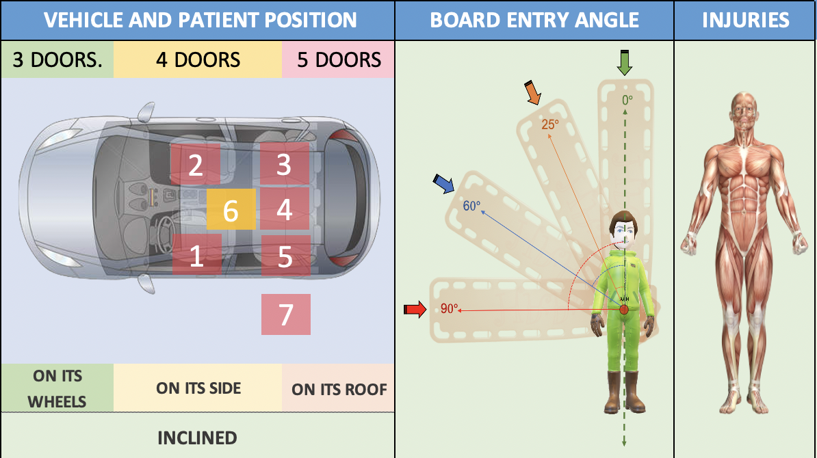
Risques sur la scène
Electrique |  |  |  | ID | IN | IS
Ecoulement |  |  |  | ID | IN | IS
Verre |  |  |  | ID | IN | IS
clef |  |  |  | ID | IN | IS
Airbags |  |  |  | ID | IN | IS
Batteries |  |  |  | ID | IN | IS
Autres |  |  |  | ID | IN | IS

Points Positifs |  |  |  |  |  |  |  |  | Axes d'améliorations

Evaluateur |  |  |  | Signature |  |  |  |  | Total points - Max |  |  | 360

